Summary table
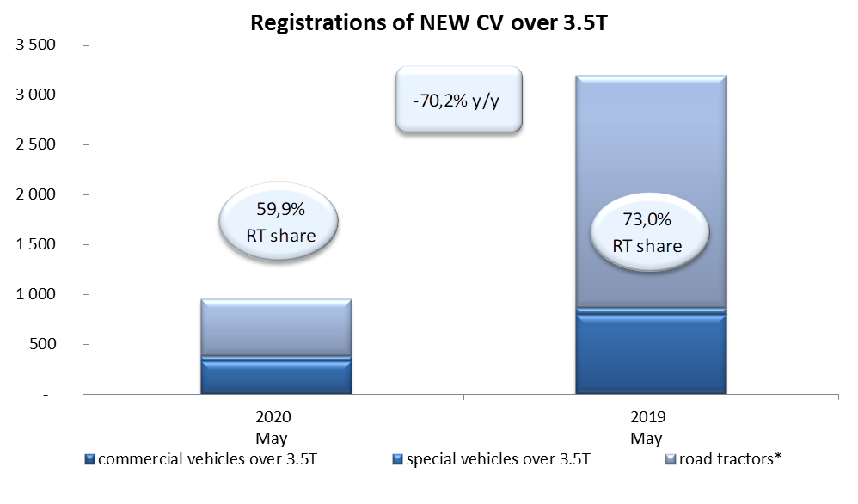
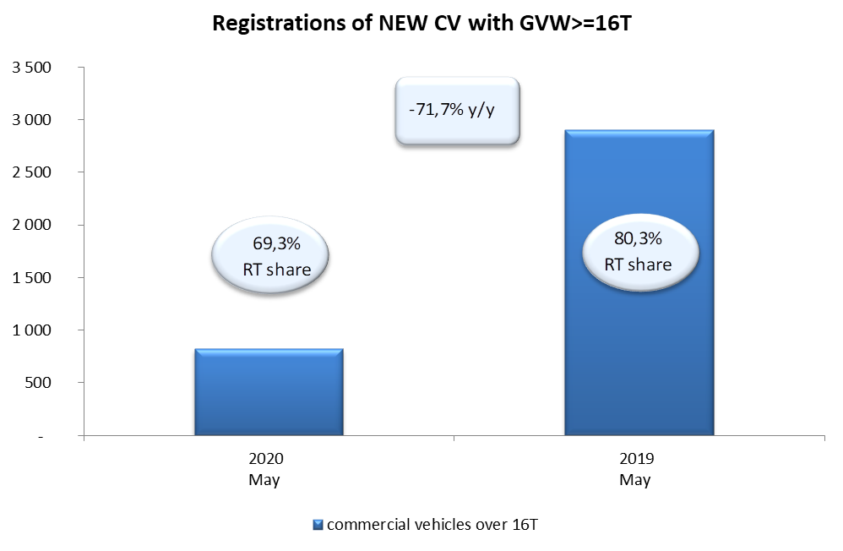
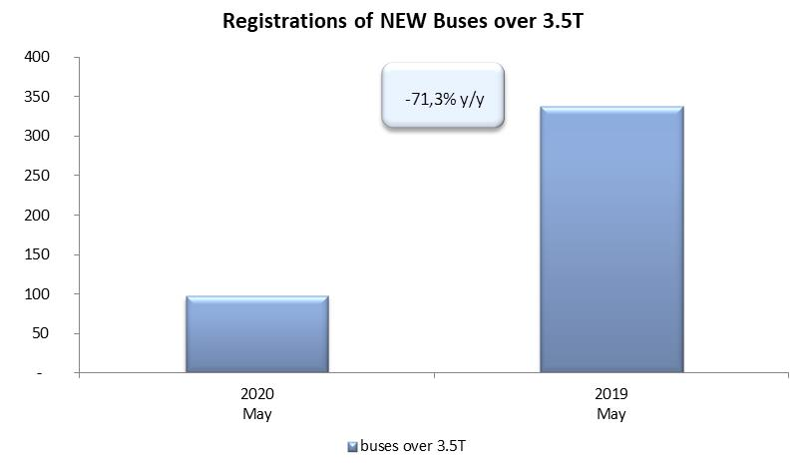
PZPM based on CEP (Ministry of Digital Affairs) |  |  |  |  |  | 04/06/2020
 |  |  |  |  |  | units
FIRST REGISTRATIONS OF NEW COMMERCIAL VEHICLES OVER 3.5T
 | 2020 May | 2019 May | % change y/y | 2020 Jan - May | 2019 Jan - May | % change y/y
CV - TOTAL | 951 | 3,196 | -70.2% | 6,589 | 13,475 | -51.1%
commercial vehicles over 3.5T | 333 | 799 | -58.3% | 1,794 | 2,846 | -37.0%
special vehicles over 3.5T | 48 | 64 | -25.0% | 284 | 271 | 4.8%
road tractors* | 570 | 2,333 | -75.6% | 4,511 | 10,358 | -56.4%
BUSES - TOTAL | 97 | 338 | -71.3% | 553 | 1,142 | -51.6%
COMMERCIAL VEHICLES - TOTAL | 1,048 | 3,534 | -70.3% | 7,142 | 14,617 | -51.1%
*/ The data does not cover new registrations of domestic producers their own brands

